상품제안서
삼육구 거꾸로 자동우산 비너그립 고리형 양우산 | 상품코드: S48689

 |  |  |  |  |  |  | 02-713-8555 | www.synergygift.co.kr
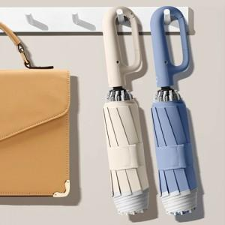

【상세/제작정보】

【인쇄/포장옵션】 | [손잡이] 실크, [손잡이] 레이저, [원단] 실크 / 포장불가능

【공급단가】 | 수량 | 20~ | 100~ | 300~ | 500~ | 1,000~
*VAT별도 | 단가 | 16,800원 | 15,400원 | 14,750원 | 14,500원 | 14,200원

【상품 URL】 | https://www.synergygift.co.kr:443/src/goods_detail.php?gdno=48689

